Install Git
はじめに
1 | Gitをインストール

2 | 共有のGithubアカウントにログイン

3 | リモートリポジトリをローカルにコピー（Clone）する

4 | Github上のリモートリポジトリのアドレス(SSH)をGitに追加

1. 〜Gitインストール〜
インストール方法は以下の二通りあります。
好みのものを選択してください。

① SourceTree インストール for all |  | ▶︎ | Git インストール

＊参考 | Sourcetreeインストール

 | Sourcetreeの操作方法

② Gitインストール

＊参考 | Gitインストール for Windows

 | Gitインストール for Mac

2. 〜Githubにログイン〜
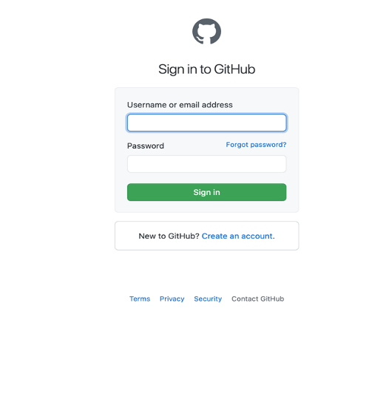

 |  |  | Username : Seamaple88

 |  |  | Password : seamaple12345

3. 〜リポジトリをクローンする〜

＊参考 | リポジトリをクローン

4. 〜Github上のリモートリポジトリのアドレス(SSH)をGitに追加〜

 | 参考

 | 参考②

